상품제안서
뉴포켓 베이직 밍크담요 | 상품코드: S14978

 |  |  |  |  |  |  | 02-713-8555 | www.synergygift.co.kr
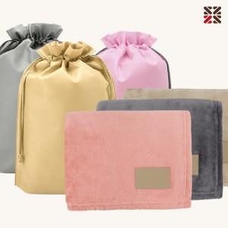

【상세/제작정보】

【인쇄/포장옵션】 | 실크, 담요실크1도 / 포장불가능

【공급단가】 | 수량 | 50~ | 100~ | 500~ | 1,000~ | 2,000~
*VAT별도 | 베이지 | 6,630원 | 6,520원 | 6,370원 | 6,120원 | 5,860원
 | 차콜 | 6,630원 | 6,520원 | 6,370원 | 6,120원 | 5,860원
 | 코랄 | 6,630원 | 6,520원 | 6,370원 | 6,120원 | 5,860원

【상품 URL】 | https://www.synergygift.co.kr:443/src/goods_detail.php?gdno=16769

